Sheet1
移位数量 | 标准倍数 | 实测倍数1 | 运算时间1 | 押金1
0 | 1 | 1 | 9196 | 0
1 | 2 | 1.5 | 13794 | 0.44039675119
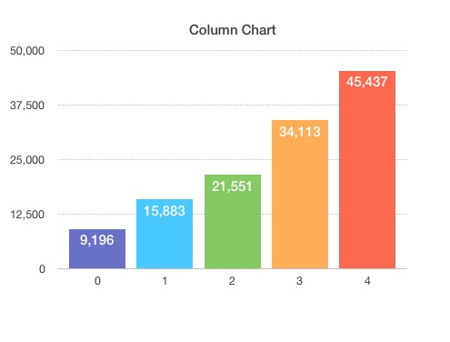
2 | 4 | 2.25 | 20691 | 1.0747428008
3 | 8 | 3.375 | 31036.5 | 1.9884527899
4 | 16 | 5.0625 | 46554.75 | 3.3045576896
5 | 32 | 7.59375 | 69832.125 | 5.2002709114
6 | 64 | 11.390625 | 104748.1875 | 7.9308500773
7 | 128 | 17.0859375 | 157122.28125 | 11.863967437
8 | 256 | 25.62890625 | 235683.42188 | 17.529216903
9 | 512 | 38.443359375 | 353525.13281 | 25.689423829
10 | 1024 | 57.665039062 | 530287.69922 | 37.443359375
11 | 2048 | 86.497558594 | 795431.54883 | 54.373689949
12 | 4096 | 129.74633789 | 1193147.3232 | 78.760083103
13 | 8192 | 194.61950684 | 1789720.9849 | 113.88616458
14 | 16384 | 291.92926025 | 2684581.4773 | 164.48165821
15 | 32768 | 437.89389038 | 4026872.2159 | 237.35924287
16 | 65536 | 656.84083557 | 6040308.3239 | 342.33187905
17 | 131072 | 985.26125336 | 9060462.4859 | 493.53412316
18 | 262144 | 1477.89188 | 13590693.729 | 711.32534435
19 | 524288 | 2216.8378201 | 20386040.593 | 1025.0311118
20 | 1048576 | 3325.2567301 | 30579060.89 | 1476.89188
21 | 2097152 | 4987.8850951 | 45868591.335 | 2127.7506626
22 | 4194304 | 7481.8276427 | 68802887.002 | 3065.2455385
23 | 8388608 | 11222.741464 | 103204330.5 | 4415.610112
24 | 16777216 | 16834.112196 | 154806495.75 | 6360.6708566
25 | 33554432 | 25251.168294 | 232209743.63 | 9162.330034
26 | 67108864 | 37876.752441 | 348314615.45 | 13197.830811
27 | 134217728 | 56815.128662 | 522471923.17 | 19010.55302
28 | 268435456 | 85222.692992 | 783707884.76 | 27383.179205
29 | 536870912 | 127834.03949 | 1175561827.1 | 39443.08276
30 | 1073741824 | 191751.05923 | 1763342740.7 | 56814.128662
31 | 2147483648 | 287626.58885 | 2645014111.1 | 81835.326743
32 | 4294967296 | 431439.88327 | 3967521166.6 | 117875.77917
33 | 8589934592 | 647159.82491 | 5951281749.9 | 169788.32976
34 | 17179869184 | 970739.73737 | 8926922624.8 | 244562.99897
35 | 34359738368 | 1456109.606 | 13390383937 | 352268.18957
36 | 68719476736 | 2184164.4091 | 20085575906 | 507406.3962
37 | 137438953472 | 3276246.6136 | 30128363859 | 730866.96501
38 | 274877906944 | 4914369.9204 | 45192545788 | 1052738.8424
39 | 549755813888 | 7371554.8806 | 67788818682 | 1516362.0488
40 | 1099511627776 | 11057332.321 | 1.0168322802E+11 | 2184163.4091
41 | 2199023255552 | 16585998.481 | 1.5252484204E+11 | 3146062.3189
42 | 4398046511104 | 24878997.722 | 2.2878726305E+11 | 4531578.3836
43 | 8796093022208 | 37318496.583 | 3.4318089458E+11 | 6527271.2218
44 | 17592186044416 | 55977744.875 | 5.1477134187E+11 | 9401860.7025
45 | 35184372088832 | 83966617.312 | 7.721570128E+11 | 13542410.051
46 | 70368744177664 | 125949925.97 | 1.1582355192E+12 | 19506443.882
47 | 140737488355328 | 188924888.95 | 1.7373532788E+12 | 28097018.835
48 | 281474976710656 | 283387333.43 | 2.6060299182E+12 | 40470855.088

